분기요약
 | 24 | 23 | 22 | 21 | 20 | 19 | 18 | 17 | 16 | 15 | 14 | 13 | 12 | 11 | 10 | 9 | 8 | 7 | 6 | 5 | 4 | 3 | 2 | 1
 | 2019.03 | 2019.06 | 2019.09 | 2019.12 | 2020.03 | 2020.06 | 2020.09 | 2020.12 | 2021.03 | 2021.06 | 2021.09 | 2021.12 | 2022.03 | 2022.06 | 2022.09 | 2022.12 | 2023.03 | 2023.06 | 2023.09 | 2023.12 | 2024.03 | 2024.06 | 2024.09 | 2024.12
매출액(수익) | 4,976 | 4,393 | 5,300 | 5,564 | 5,398 | 5,151 | 5,974 | 5,776 | 6,020 | 5,017 | 6,253 | 6,265 | 6,532 | 6,274 | 7,411 | 8,516 | 6,638 | 7,139 | 7,663 | 7,684 | 7,484 | 7,193 | 7,749 | 8,618
매출원가 | 2,728 | 2,490 | 2,816 | 3,067 | 2,951 | 2,861 | 3,362 | 3,594 | 3,514 | 3,061 | 3,703 | 3,812 | 3,964 | 3,915 | 4,654 | 5,288 | 4,135 | 4,427 | 4,634 | 4,653 | 4,601 | 4,399 | 4,731 | 5,350
매출총이익 | 2,248 | 1,903 | 2,484 | 2,497 | 2,447 | 2,290 | 2,611 | 2,182 | 2,506 | 1,956 | 2,549 | 2,452 | 2,567 | 2,359 | 2,757 | 3,228 | 2,503 | 2,712 | 3,029 | 3,031 | 2,883 | 2,794 | 3,018 | 3,268
판매비와관리비 | 1,475 | 1,399 | 1,466 | 1,516 | 1,477 | 1,428 | 1,533 | 1,331 | 1,486 | 1,406 | 1,408 | 1,435 | 1,482 | 1,462 | 1,541 | 1,761 | 1,512 | 1,589 | 1,622 | 1,627 | 1,631 | 1,577 | 1,647 | 1,671
영업이익 | 773 | 504 | 1,018 | 981 | 970 | 862 | 1,078 | 851 | 1,019 | 551 | 1,142 | 1,017 | 1,086 | 897 | 1,217 | 1,467 | 991 | 1,122 | 1,407 | 1,403 | 1,251 | 1,217 | 1,371 | 1,597
당기순이익 | 529 | 368 | 697 | 611 | 750 | 657 | 770 | 569 | 717 | 395 | 769 | 755 | 772 | 709 | 867 | 1,635 | 777 | 835 | 1,097 | 1,141 | 998 | 762 | 1,026 | 2,547
원가률 | 54.8% | 56.7% | 53.1% | 55.1% | 54.7% | 55.5% | 56.3% | 62.2% | 58.4% | 61.0% | 59.2% | 60.8% | 60.7% | 62.4% | 62.8% | 62.1% | 62.3% | 62.0% | 60.5% | 60.6% | 61.5% | 61.2% | 61.1% | 62.1%
판관비률 | 29.6% | 31.8% | 27.7% | 27.2% | 27.4% | 27.7% | 25.7% | 23.0% | 24.7% | 28.0% | 22.5% | 22.9% | 22.7% | 23.3% | 20.8% | 20.7% | 22.8% | 22.3% | 21.2% | 21.2% | 21.8% | 21.9% | 21.3% | 19.4%
영업이익률 | 15.5% | 11.5% | 19.2% | 17.6% | 18.0% | 16.7% | 18.0% | 14.7% | 16.9% | 11.0% | 18.3% | 16.2% | 16.6% | 14.3% | 16.4% | 17.2% | 14.9% | 15.7% | 18.4% | 18.3% | 16.7% | 16.9% | 17.7% | 18.5%
순이익률 | 10.6% | 8.4% | 13.2% | 11.0% | 13.9% | 12.8% | 12.9% | 9.9% | 11.9% | 7.9% | 12.3% | 12.1% | 11.8% | 11.3% | 11.7% | 19.2% | 11.7% | 11.7% | 14.3% | 14.8% | 13.3% | 10.6% | 13.2% | 29.6%
매출YoY |  |  |  |  | 8% | 17% | 13% | 4% | 12% | -3% | 5% | 8% | 9% | 25% | 19% | 36% | 2% | 14% | 3% | -10% | 13% | 1% | 1% | 12%
영업이익YoY |  |  |  |  | 25% | 71% | 6% | -13% | 5% | -36% | 6% | 20% | 7% | 63% | 7% | 44% | -9% | 25% | 16% | -4% | 26% | 8% | -3% | 14%

 | 매출YoY | 영업이익YoY
2019.03
2019.06
2019.09
2019.12
2020.03 | 0.084807073955 | 0.25485122898
2020.06 | 0.17254723424 | 0.71031746032
2020.09 | 0.12716981132 | 0.058939096267
2020.12 | 0.038102084831 | -0.13251783894
2021.03 | 0.11522786217 | 0.050515463918
2021.06 | -0.026014366142 | -0.36078886311
2021.09 | 0.046702376967 | 0.059369202226
2021.12 | 0.08466066482 | 0.19506462985
2022.03 | 0.085049833887 | 0.065750736016
2022.06 | 0.25054813634 | 0.6279491833
2022.09 | 0.18519110827 | 0.065674255692
2022.12 | 0.35929768555 | 0.44247787611
2023.03 | 0.016227801592 | -0.087476979742
2023.06 | 0.13787057698 | 0.2508361204
2023.09 | 0.034003508298 | 0.15612161052
2023.12 | -0.097698449977 | -0.043626448534
2024.03 | 0.12744802651 | 0.26236125126
2024.06 | 0.0075640846057 | 0.084670231729
2024.09 | 0.011222758711 | -0.025586353945
2024.12 | 0.12155127538 | 0.13827512473

차트
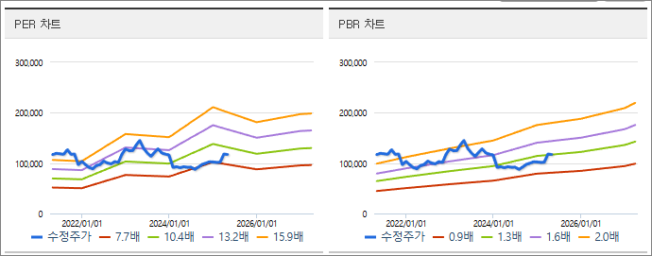
2025-04-06
월봉 | 일봉
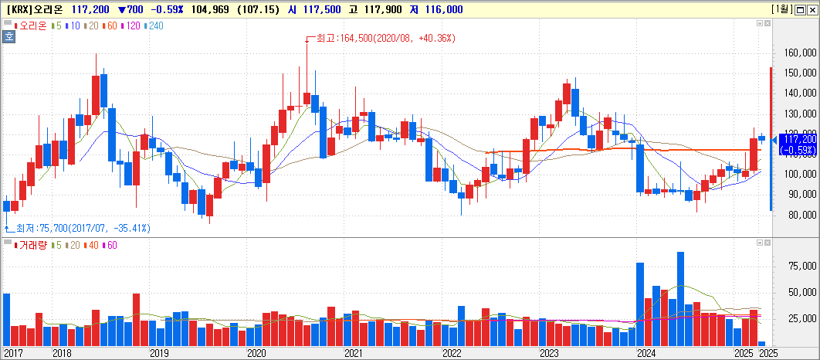
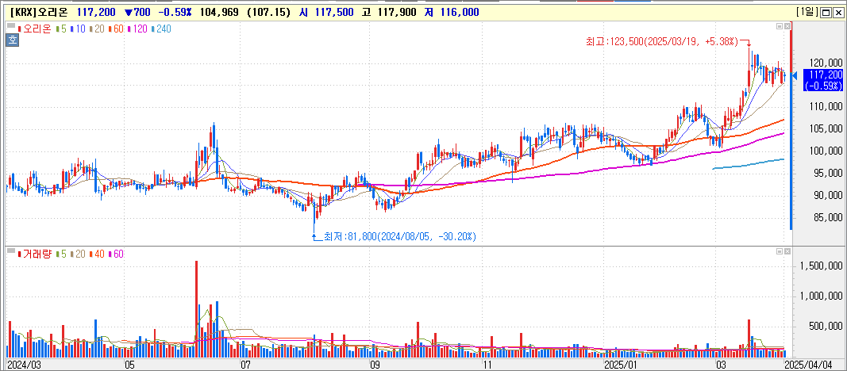

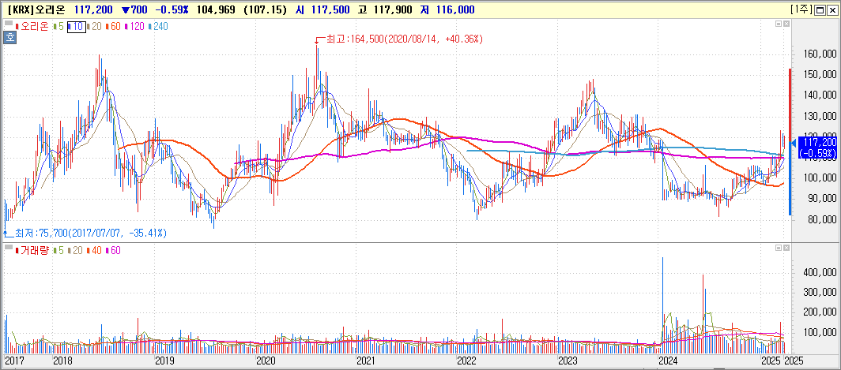
주봉

Sheet2
※ 동 정보는 잠정치로서 향후 확정치와는 다를 수 있음.
1. 연결실적내용
구분 |  | 당기실적 | 전기실적 | 당기실적 | 전기실적 | 당기실적 | 전기실적 | 당기실적 | 전기실적 | 당기실적 | 전기실적 | 당기실적 | 전기실적 | 당기실적 | 전기실적 | 당기실적 | 전기실적 | 당기실적 | 전기실적
 |  | (-) | (-) | (-) | (-) | (-) | (-) | (-) | (-) | (-) | (-) | (-) | (-) | (-) | (-) | (-) | (-) | (-) | (-)
매출액 | 당해실적 | - | - | - | - | - | - | - | - | - | - | - | - | - | - | - | - | - | -
 | 누계실적 | - | - | - | - | - | - | - | - | - | - | - | - | - | - | - | - | - | -
영업이익 | 당해실적 | - | - | - | - | - | - | - | - | - | - | - | - | - | - | - | - | - | -
 | 누계실적 | - | - | - | - | - | - | - | - | - | - | - | - | - | - | - | - | - | -
법인세비용차감전계속사업이익 | 당해실적 | - | - | - | - | - | - | - | - | - | - | - | - | - | - | - | - | - | -
 | 누계실적 | - | - | - | - | - | - | - | - | - | - | - | - | - | - | - | - | - | -
당기순이익 | 당해실적 | - | - | - | - | - | - | - | - | - | - | - | - | - | - | - | - | - | -
 | 누계실적 | - | - | - | - | - | - | - | - | - | - | - | - | - | - | - | - | - | -
지배기업 소유주지분 순이익 | 당해실적 | - | - | - | - | - | - | - | - | - | - | - | - | - | - | - | - | - | -
 | 누계실적 | - | - | - | - | - | - | - | - | - | - | - | - | - | - | - | - | - | -
구분(억원, %) |  | 당기실적(25년 2월) | 전기실적(25년 1월) | 당기실적(24년 12월) | 전기실적(24년 11월) | 당기실적(24년 10월) | 전기실적(24년 9월) | 당기실적(24년 8월) | 전기실적(24년 7월) | 당기실적(24년 6월) | 전기실적(24년 5월) | 당기실적(24년 4월) | 전기실적(24년 3월) | 당기실적(24년 2월) | 전기실적(24년 1월) | 당기실적(23년 12월) | 전기실적(23년 11월) | 당기실적(23년 10월) | 전기실적(23년 9월)
국가별 매출액 |  | 2249 | 3180 | 3257 | 2833 | 2702 | 2634 | 2652 | 2484 | 2288 | 2484 | 2438 | 2308 | 1935 | 3224 | 2765 | 2516 | 2451 | 2695
한국(오리온) |  | 890 | 945 | 957 | 938 | 988 | 885 | 905 | 920 | 854 | 969 | 954 | 922 | 860 | 934 | 911 | 925 | 930 | 906
중국(OFC) |  | 799 | 1,420 | 1,370 | 1,064 | 1,022 | 1,131 | 1,097 | 995 | 931 | 994 | 1,033 | 904 | 562 | 1,598 | 1,057 | 881 | 939 | 1,209
베트남(OFV) |  | 341 | 617 | 710 | 601 | 452 | 394 | 430 | 393 | 339 | 350 | 295 | 308 | 328 | 546 | 635 | 531 | 403 | 402
러시아(OIE) |  | 219 | 198 | 220 | 230 | 240 | 224 | 220 | 176 | 164 | 171 | 156 | 174 | 185 | 146 | 162 | 179 | 179 | 178
국가별 영업이익 |  | 327 | 568 | 607 | 568 | 513 | 500 | 491 | 416 | 359 | 455 | 434 | 392 | 241 | 621 | 517 | 492 | 470 | 518
한국(오리온) |  | 140 | 172 | 98 | 164 | 177 | 134 | 152 | 151 | 129 | 175 | 163 | 149 | 128 | 162 | 118 | 159 | 164 | 143
중국(OFC등 8개법인) |  | 113 | 244 | 298 | 212 | 193 | 250 | 217 | 169 | 155 | 191 | 214 | 170 | 39 | 333 | 222 | 175 | 191 | 273
베트남(OFV) |  | 47 | 125 | 169 | 149 | 97 | 76 | 90 | 73 | 55 | 64 | 35 | 46 | 45 | 104 | 149 | 125 | 82 | 76
러시아(OIE) |  | 27 | 27 | 42 | 43 | 46 | 40 | 32 | 23 | 20 | 25 | 22 | 27 | 29 | 22 | 28 | 33 | 33 | 26
2. 정보제공내역 |  | 정보제공자 |  | 정보제공자 |  | 정보제공자 |  | 정보제공자 |  | 정보제공자 |  | 정보제공자 |  | 정보제공자 |  | 정보제공자 |  | 정보제공자
 |  | 정보제공대상자 |  | 정보제공대상자 |  | 정보제공대상자 |  | 정보제공대상자 |  | 정보제공대상자 |  | 정보제공대상자 |  | 정보제공대상자 |  | 정보제공대상자 |  | 정보제공대상자
 |  | 정보제공(예정)일시 |  | 정보제공(예정)일시 |  | 정보제공(예정)일시 |  | 정보제공(예정)일시 |  | 정보제공(예정)일시 |  | 정보제공(예정)일시 |  | 정보제공(예정)일시 |  | 정보제공(예정)일시 |  | 정보제공(예정)일시
 |  | 행사명(장소) |  | 행사명(장소) |  | 행사명(장소) |  | 행사명(장소) |  | 행사명(장소) |  | 행사명(장소) |  | 행사명(장소) |  | 행사명(장소) |  | 행사명(장소)
3. 연락처(관련부서/전화번호)
4. 기타 투자판단과 관련한 중요사항

 |  |  |  |  |  |  |  |  |  |  |  |  |  |  |  |  |  | 117200
 |  |  |  |  |  |  |  |  |  |  |  |  |  |  |  |  |  | 128920

 |  |  |  |  |  |  |  |  |  |  |  |  |  |  |  |  |  | -

연간손익
 | 2024.12 | 2023.12 | 2022.12 | 2021.12 | 2020.12 | 2019.12 | 2018.12 | 2017.12 | 2016.12 | 2015.12 | 2014.12 | 2013.12 | 2012.12
매출액(수익) | 31,043 | 29,124 | 28,732 | 23,555 | 22,298 | 20,233 | 19,269 | 10,733
매출원가 | 19,082 | 17,849 | 17,821 | 14,091 | 12,768 | 11,101 | 10,500 | 6,087
매출총이익 | 11,962 | 11,274 | 10,912 | 9,464 | 9,531 | 9,132 | 8,770 | 4,646
판매비와관리비 | 6,526 | 6,350 | 6,245 | 5,735 | 5,769 | 5,856 | 5,948 | 3,572
영업이익 | 5,436 | 4,924 | 4,667 | 3,729 | 3,761 | 3,276 | 2,822 | 1,074
이자손익 | 299 | 337 | 205 | 78 | 37 | -37 | -100 | -72 | 0 | 0 | 0 | 0 | 0 | 연간으로 손익계산서 복사 해서 붙여넣기
금융손익 | 1,822 | 342 | 232 | 76 | 34 | -21 | -121 | -31 | 0 | 0 | 0 | 0 | 0
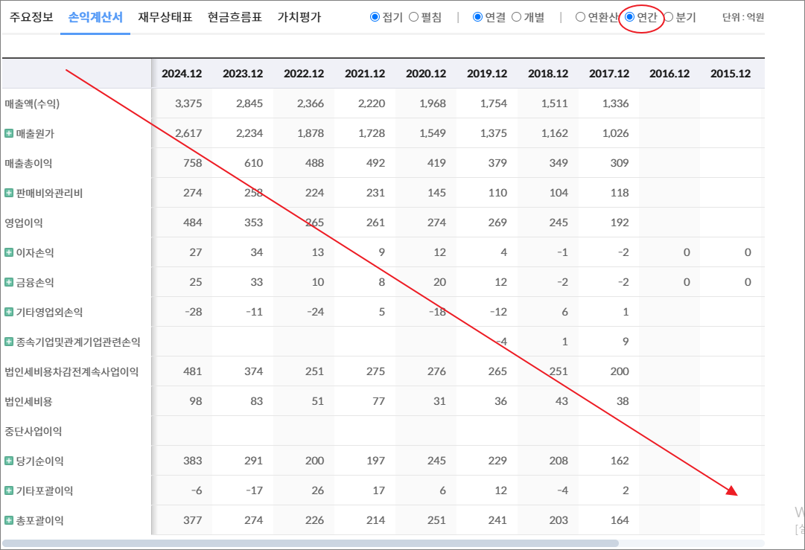
기타영업외손익 | -290 | -71 | -37 | -19 | 172 | -174 | 62 | 10
종속기업및관계기업관련손익 | -46 | 6 | 6 | 5 | 6 | 0 | -10 | -3
법인세비용차감전계속사업이익 | 6,922 | 5,200 | 4,867 | 3,790 | 3,974 | 3,081 | 2,752 | 1,051
법인세비용 | 1,590 | 1,350 | 884 | 1,154 | 1,228 | 876 | 1,322 | 284
중단사업이익
당기순이익 | 5,332 | 3,850 | 3,983 | 2,637 | 2,746 | 2,205 | 1,430 | 767
기타포괄이익 | 1,416 | -312 | -217 | 1,618 | -353 | 275 | -197 | -92
총포괄이익 | 6,748 | 3,538 | 3,766 | 4,255 | 2,393 | 2,479 | 1,233 | 675

출처 : 대한민국 NO1 가치투자포털 아이투자
https://itooza.com/stats/271560/2/31

연간재무
 | 2024.12 | 2023.12 | 2022.12 | 2021.12 | 2020.12 | 2019.12 | 2018.12 | 2017.12 | 2016.12 | 2015.12 | 2014.12 | 2013.12 | 2012.12
*순현금자산 | 10,228 | 10,677 | 8,773 | 4,697 | 1,810 | -751 | -2,066 | -4,474 | 0 | 0 | 0 | 0 | 0
유동자산 | 16,474 | 16,282 | 14,704 | 11,462 | 7,975 | 5,963 | 5,692 | 4,575
당좌자산 | 13,258 | 13,685 | 12,355 | 8,987 | 6,178 | 4,487 | 3,801 | 3,068
현금및현금성자산 | 4,513 | 3,658 | 6,097 | 5,504 | 3,674 | 1,650 | 1,846 | 1,016
단기금융자산 | 6,577 | 7,669 | 3,856 | 1,349 | 729 | 712 | 113 | 509
당기손익-공정가치측정금융자산 | 50 |  |  | 390 |  |  | 326
매출채권및기타채권 | 1,902 | 2,125 | 2,242 | 1,910 | 1,642 | 1,855 | 1,686 | 1,311
재고자산 | 3,166 | 2,597 | 2,349 | 2,085 | 1,797 | 1,476 | 1,566 | 1,507
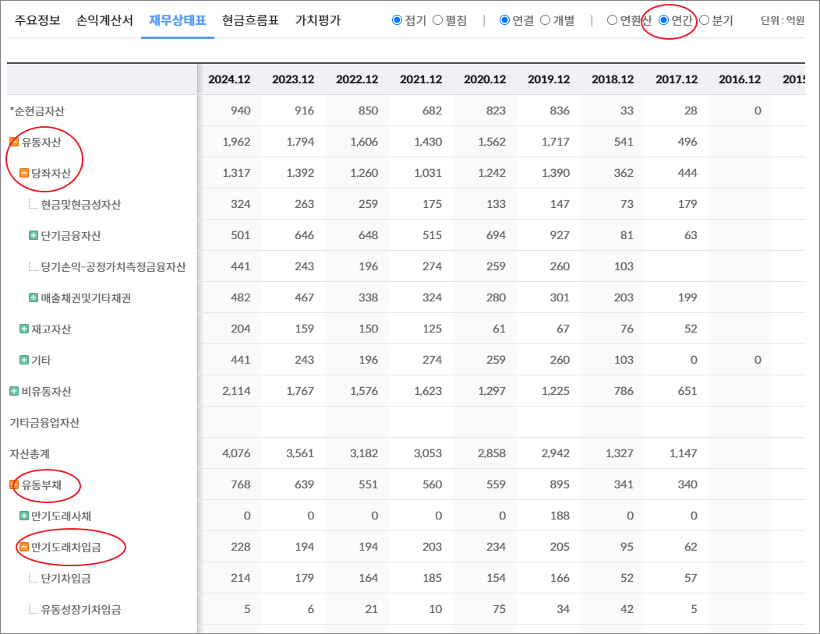
기타 | 50 | 0 | 0 | 390 | 0 | 0 | 326 | 0 | 0 | 0 | 0 | 0 | 0
비유동자산 | 26,611 | 18,932 | 19,013 | 19,742 | 18,679 | 18,560 | 17,821 | 18,005
기타금융업자산
자산총계 | 43,084 | 35,214 | 33,717 | 31,204 | 26,654 | 24,523 | 23,514 | 22,580
유동부채 | 5,376 | 3,989 | 5,562 | 5,219 | 3,455 | 4,645 | 5,003 | 5,230
만기도래사채 | 0 | 0 | 700 | 1,600 | 0 | 1,199 | 500 | 0
만기도래차입금 | 11 | 38 | 239 | 17 | 25 | 70 | 1,054 | 2,703
단기차입금 | 11 | 38 | 239 | 17 | 25 | 70 | 1,053 | 1,044
유동성장기차입금 |  |  |  |  |  | 1 | 1 | 1,659
기타 | 0 | 0 | 0 | 0 | 0 | 0 | 0 | 0 | 0 | 0 | 0 | 0 | 0
매입채무및기타채무 | 3,834 | 3,043 | 3,611 | 2,678 | 2,640 | 2,580 | 2,484 | 1,921
기타 | 1,530 | 908 | 1,012 | 924 | 790 | 795 | 966 | 606 | 0 | 0 | 0 | 0 | 0
비유동부채 | 1,968 | 1,670 | 1,763 | 3,060 | 4,224 | 3,203 | 4,065 | 3,901
회사채 |  |  |  | 699 | 2,297 | 1,598 | 2,796 | 3,293
장기차입금 |  |  |  |  |  |  | 1 | 1
장기충당부채
장기매입채무및기타채무 | 2 | 3 | 2 | 8 | 9 | 6 | 7 | 1
이연법인세부채 | 1,698 | 1,514 | 1,615 | 2,190 | 1,737 | 1,411 | 1,262 | 606
기타 | 268 | 153 | 146 | 163 | 181 | 188 | 0 | 0 | 0 | 0 | 0 | 0 | 0
기타금융업부채
*이자발생부채 | 399 | 286 | 1,180 | 2,546 | 2,562 | 3,112 | 4,350 | 5,997
부채총계 | 7,344 | 5,659 | 7,325 | 8,279 | 7,679 | 7,848 | 9,068 | 9,131
지배주주지분 | 34,712 | 28,624 | 25,538 | 22,110 | 18,300 | 16,226 | 14,055 | 13,082
비지배주주지분 | 1,028 | 931 | 854 | 815 | 676 | 449 | 390 | 367
자본총계 | 35,740 | 29,555 | 26,392 | 22,926 | 18,975 | 16,675 | 14,445 | 13,449

출처 : 대한민국 NO1 가치투자포털 아이투자
https://itooza.com/stats/271560/1/31
https://itooza.com/stats/086710/1/31

Sheet6
전체 | 연간 | 분기
주요재무정보 | 연간
 | Dec-20 | Dec-21 | Dec-22 | Dec-23 | Dec-24 | 2025/12(E) | 2026/12(E) | 2027/12(E) | *전체부터 드래그 해서 붙여넣기
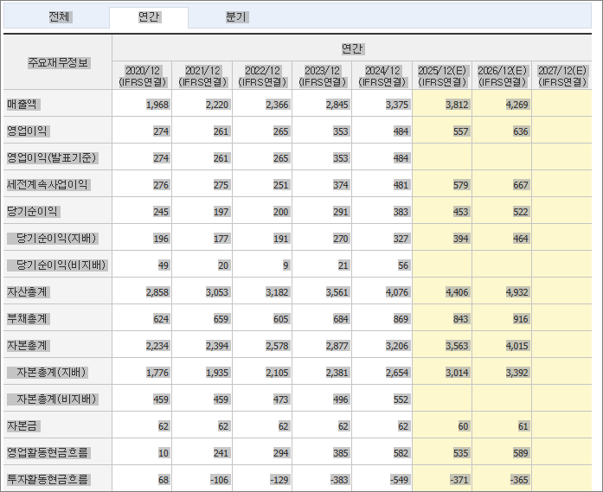
 | (IFRS연결) | (IFRS연결) | (IFRS연결) | (IFRS연결) | (IFRS연결) | (IFRS연결) | (IFRS연결) | (IFRS연결)
매출액 | 22,298 | 23,555 | 28,732 | 29,124 | 31,043 | 33,192 | 35,230 | 37,440
영업이익 | 3,761 | 3,729 | 4,667 | 4,924 | 5,436 | 5,926 | 6,453 | 6,770
영업이익(발표기준) | 3,761 | 3,729 | 4,667 | 4,924 | 5,436
세전계속사업이익 | 3,974 | 3,790 | 4,867 | 5,200 | 6,922 | 6,181 | 6,735 | 7,000
당기순이익 | 2,746 | 2,637 | 3,983 | 3,850 | 5,332 | 4,584 | 4,991 | 5,110
당기순이익(지배) | 2,676 | 2,577 | 3,924 | 3,766 | 5,246 | 4,503 | 4,904 | 5,030
당기순이익(비지배) | 70 | 60 | 60 | 83 | 86
자산총계 | 26,654 | 31,204 | 33,717 | 35,214 | 43,084 | 44,566 | 48,925 | 59,030
부채총계 | 7,679 | 8,279 | 7,325 | 5,659 | 7,344 | 6,266 | 6,405 | 8,130
자본총계 | 18,975 | 22,926 | 26,392 | 29,555 | 35,740 | 38,300 | 42,520 | 50,900
자본총계(지배) | 18,300 | 22,110 | 25,538 | 28,624 | 34,712 | 37,147 | 41,313 | 49,660
자본총계(비지배) | 676 | 815 | 854 | 931 | 1,028
자본금 | 198 | 198 | 198 | 198 | 198 | 199 | 199 | 200
영업활동현금흐름 | 4,610 | 4,047 | 5,462 | 4,370 | 6,525 | 5,699 | 6,008 | 4,930
투자활동현금흐름 | -1,632 | -2,267 | -2,921 | -5,405 | -5,058 | -2,502 | -2,657 | -4,390
재무활동현금흐름 | -865 | -398 | -1,771 | -1,380 | -701 | -880 | -913 | -1,260
CAPEX | 1,518 | 1,423 | 853 | 1,665 | 1,069 | 1,555 | 1,537 | 1,000
FCF | 3,092 | 2,625 | 4,609 | 2,705 | 5,456 | 4,291 | 4,640
이자발생부채 | 2,562 | 2,546 | 1,180 | 286 | 399
영업이익률 | 16.87 | 15.83 | 16.24 | 16.91 | 17.51 | 17.85 | 18.32 | 18.08
순이익률 | 12.31 | 11.19 | 13.86 | 13.22 | 17.18 | 13.81 | 14.17 | 13.65
ROE(%) | 15.5 | 12.75 | 16.47 | 13.91 | 16.56 | 12.53 | 12.5 | 11.06
ROA(%) | 10.73 | 9.11 | 12.27 | 11.17 | 13.62 | 10.46 | 10.68 | 9.47
부채비율 | 40.47 | 36.11 | 27.75 | 19.15 | 20.55 | 16.36 | 15.06 | 15.97
자본유보율 | 6,173.29 | 7,312.90 | 9,188.67 | 10,918.38 | 13,308.53
EPS(원) | 6,768 | 6,518 | 9,924 | 9,527 | 13,269 | 11,391 | 12,403 | 12,723
PER(배) | 18.32 | 15.88 | 12.9 | 12.19 | 7.72 | 10.29 | 9.45 | 9.21
BPS(원) | 46,294 | 55,935 | 64,606 | 72,413 | 87,815 | 93,975 | 104,514 | 125,630
PBR(배) | 2.68 | 1.85 | 1.98 | 1.6 | 1.17 | 1.25 | 1.12 | 0.93
현금DPS(원) | 750 | 750 | 950 | 1,250 | 2,500 | 1,967 | 2,043 | 3,100
현금배당수익률 | 0.6 | 0.72 | 0.74 | 1.08 | 2.44 | 1.68 | 1.74 | 2.65
현금배당성향(%) | 11.08 | 11.5 | 9.57 | 13.12 | 18.84 | 17.27 | 16.48 | 24.37
발행주식수(보통주) | 39,536,132 | 39,536,132 | 39,536,132 | 39,536,132 | 39,536,132

